상품제안서
컵 22oz | 상품코드: F30659

 |  |  |  |  |  |  | 02-412-0044 | www.easy1.co.kr
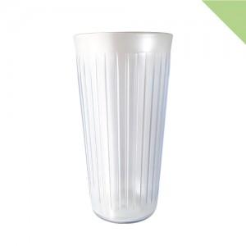

【상세/제작정보】 | *1박스당 * 배송비 6,000원(부가세별도)

【인쇄/포장옵션】 | 인쇄불가 / 포장불가능

【공급단가】 | 수량 | 100~ | 300~ | 500~ | 1,000~ | 3,000~
*VAT별도 | 단가 | 2,220원 | 2,140원 | 2,060원 | 1,980원 | 1,930원

【상품 URL】 | https://dev.easy1.co.kr:443/src/goods_detail.php?gdno=30659

